fig1
1. Escroqueries enregistrées, cumul annuel

Champ : France.
Sources : SSMSI, bases des crimes et délits enregistrés par la police et la gendarmerie.

 | Cumul annuel
2012 | 247,400
2013 | 268,900
2014 | 283,800
2015 | 301,600
2016 | 318,200
2017 | 325,100
2018 | 328,800
2019 | 366,400
2020 | 369,100
2021 | 423,000

fig2
2. Escroqueries enregistrées, cumul trimestriel, série CVS-CJO *
 |  | Trimestre | Série CVS-CJO *
 | 2012 | 1 | 60,953
 |  | 2 | 62,712
 |  | 3 | 62,577
 |  | 4 | 64,341
 | 2013 | 1 | 65,894
 |  | 2 | 67,947
 |  | 3 | 68,498
 |  | 4 | 71,100
 | 2014 | 1 | 69,495
 |  | 2 | 70,907
 |  | 3 | 73,270
 |  | 4 | 73,770
 | 2015 | 1 | 73,542
 |  | 2 | 77,541
 |  | 3 | 78,033
*Données corrigées des variations saisonnières et des effets de jours ouvrables (CVS-CJO), voir définitions. |  | 4 | 76,846
Champ : France. | 2016 | 1 | 80,674
Sources : SSMSI, bases des victimes de crimes et délits enregistrés par la police et la gendarmerie. |  | 2 | 79,812
 |  | 3 | 80,320
 |  | 4 | 81,454
 | 2017 | 1 | 82,001
 |  | 2 | 80,326
 |  | 3 | 83,187
 |  | 4 | 84,025
 | 2018 | 1 | 82,615
 |  | 2 | 81,296
 |  | 3 | 82,512
 |  | 4 | 85,858
 | 2019 | 1 | 91,493
 |  | 2 | 92,690
 |  | 3 | 91,706
 |  | 4 | 94,918
 | 2020 | 1 | 83,546
 |  | 2 | 78,359
 |  | 3 | 107,869
 |  | 4 | 104,439
 | 2021 | 1 | 105,837
 |  | 2 | 104,917
 |  | 3 | 107,613
 |  | 4 | 106,651

fig3
3. Escroqueries enregistrées: évolution annuelle des trois principales composantes
(en % du nombre de victimes)

Champ : France.
Sources : SSMSI, bases des victimes de crimes et délits enregistrés par la police et la gendarmerie.

 | Falsifications et usages de chèques volés | Falsifications et usages de cartes de crédit | Escroqueries et abus de confiance
2017 | --5 | +1 | +5
2018 | --8 | --1 | +3
2019 | --8 | +16 | +13
2020 | -21 | -9 | +6
2021 | +10 | +21 | +14

fig4
4. Répartition des escroqueries enregistrées en 2021
(en % du nombre de victimes)

Champ : France métropolitaine.
Sources : SSMSI, base des victimes de crimes et délits enregistrés par la police et la gendarmerie en 2021.

 | 2021
Falsifications et usages de chèques volés | 22,000
Falsifications et usages de cartes de crédit | 73,800
Escroqueries et abus de confiance | 315,800
Autres dont faux en écriture | 11,400

fig7
7. Nombre d'escroqueries enregistrées pour 1 000 habitants en 2021, selon le département de résidence de la victime
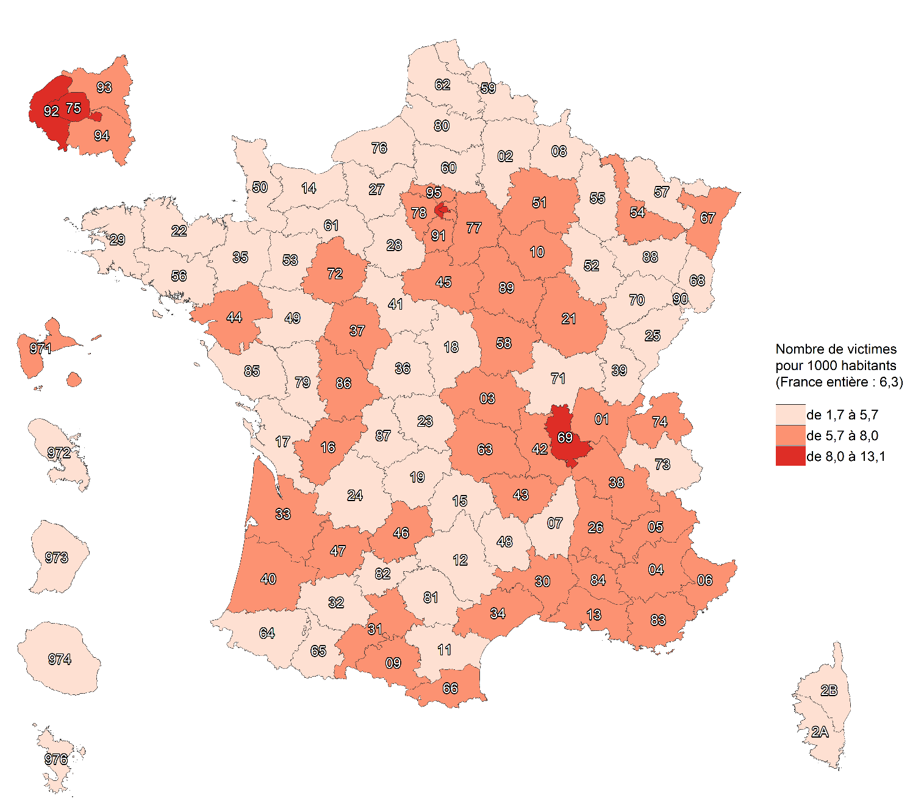

Note : contrairement aux cartes des autres indicateurs de la délinquance présentées dans ce bilan, où sont représentées le nombre d'infractions
par habitant selon le département de commission, cette carte sur les escroqueries représente le taux d'escroqueries par habitant selon le
département de résidence de la victime, compte tenu de la prévalence des escroqueries sur internet.
Champ : France.
Sources : SSMSI, base des infractions enregistrées par la police et la gendarmerie ; Insee, recensement de la population 2018.

fig8
8. Évolution du nombre d'escroqueries enregistrés par département de résidence des victimes, entre 2020 et 2021
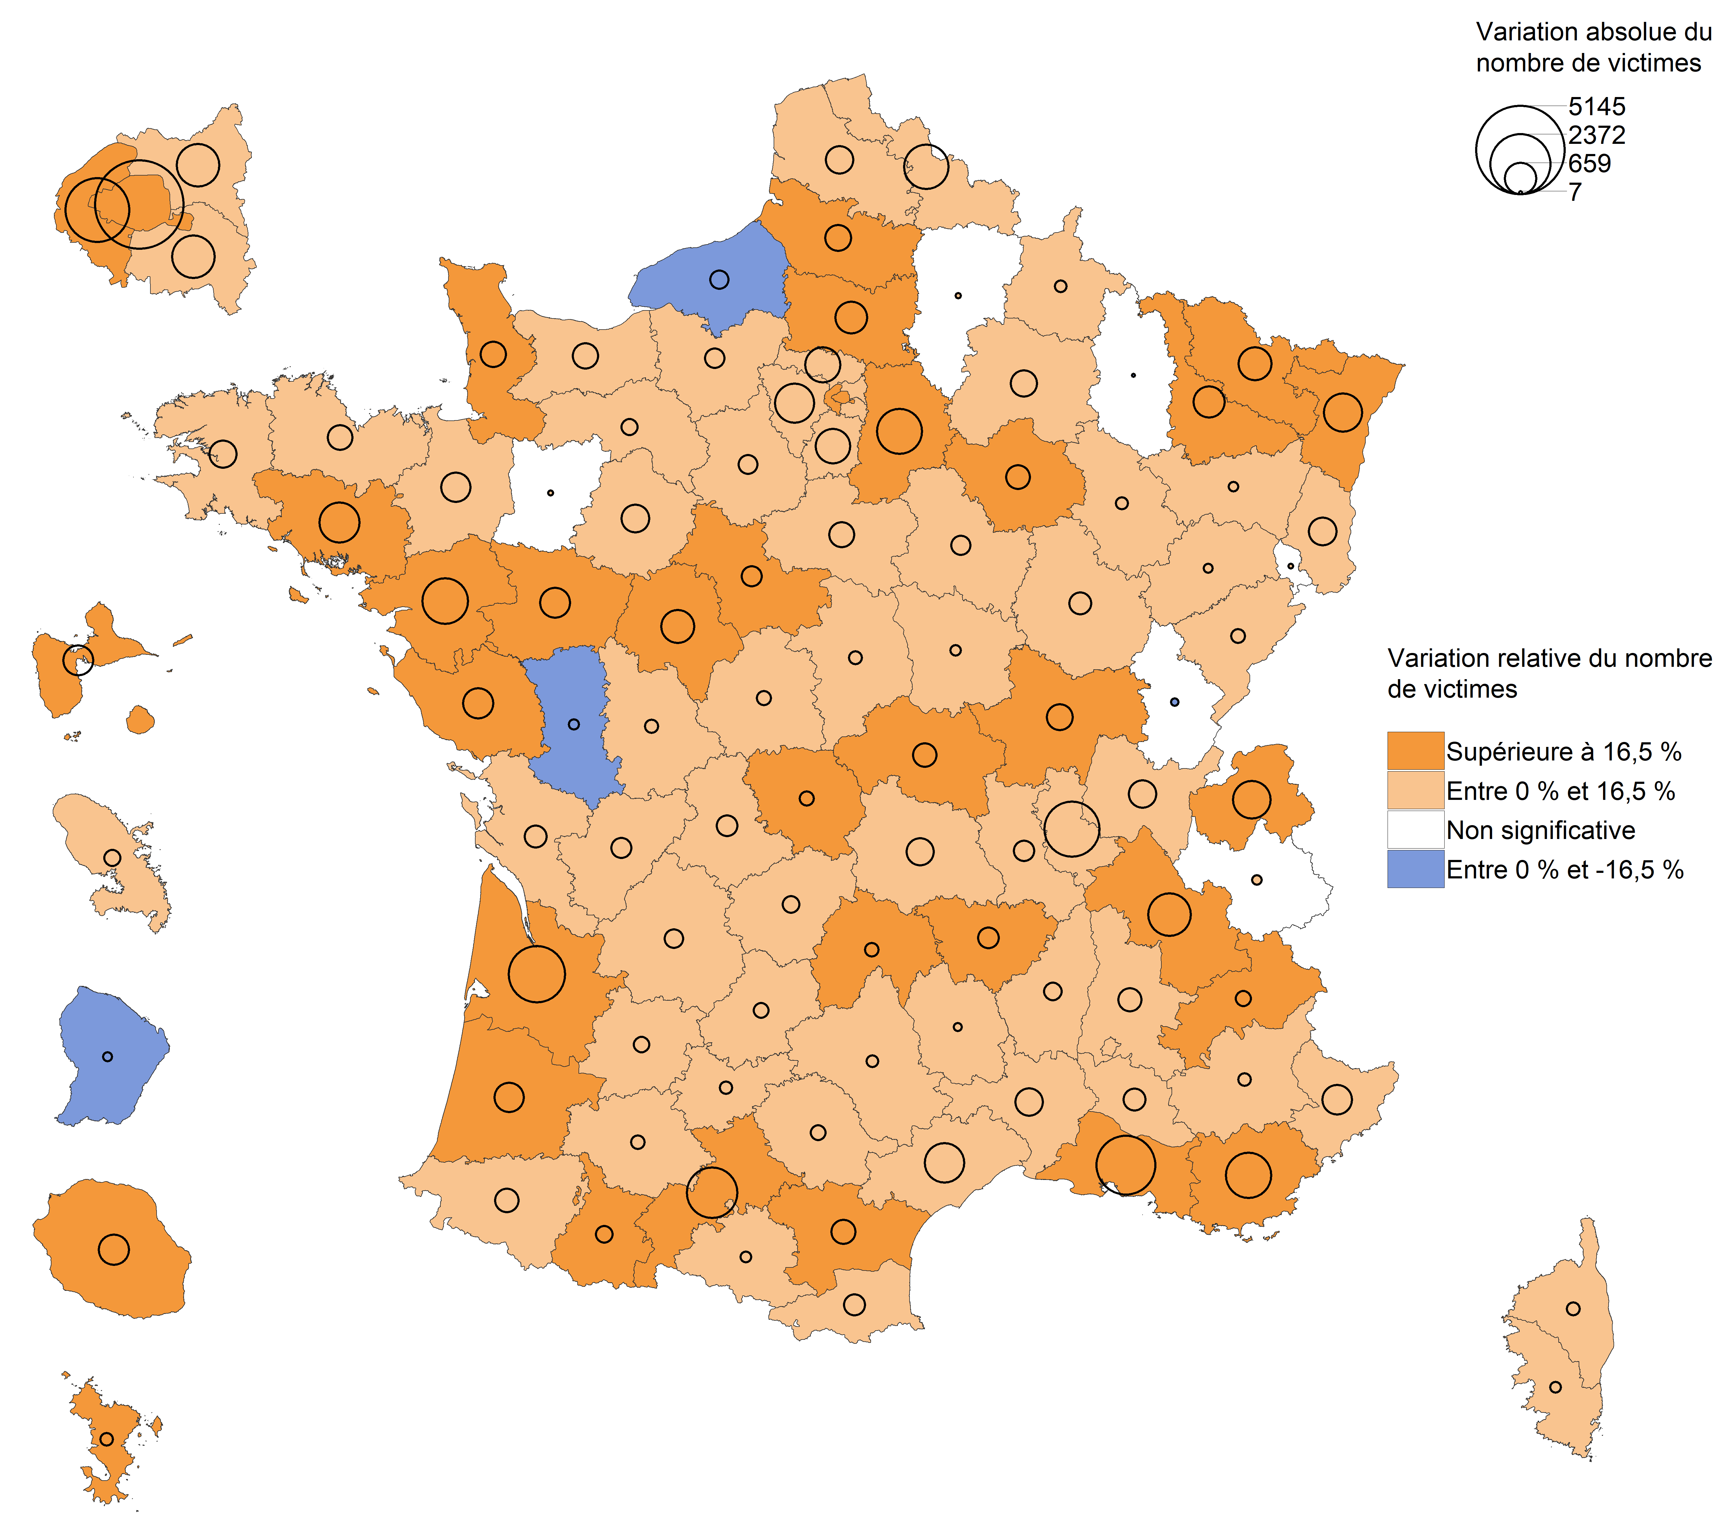

Note : contrairement aux cartes des autres indicateurs de la délinquance présentées dans ce bilan, sur lesquelles sont
représentées les évolutions par départements de commission des infractions, cette carte sur les escroqueries représente les
évolutions du nombre de victimes selon le département de résidence de la victime, comtpe tenu de la prévalence des escroqueries
sur internet.
Lecture : en 2021, le nombre de victimes d'escroqueries résidant dans les Deux-Sèvres a diminué par rapport à 2020. En Savoie, leur
nombre a augmenté mais avec une ampleur trop faible pour que cette évolution soit considérée comme statistiquement
significative (voir Sources et Méthodes pour davantage d'informations).
Champ : France.
Source : SSMSI, bases des infractions enregistrées par la police et la gendarmerie.

fig9
9. Part des individus victimes d'escroqueries pour 1 000 habitants de même sexe et âge en 2021

Champ : France.
Lecture : Sur 1 000 personnes âgées de 20 à 24 ans, 9,3 ont été enregistrées par les forces de sécurité comme victimes d’escroqueries en 2021.
Sources : SSMSI, base des victimes de crimes et délits enregistrés par la police et la gendarmerie ; Insee, estimations de population 2021.

 | Taux de victimation en ‰
 | Hommes | Femmes | Ensemble
0 à 1 ans | 0.1748 | 0.1266 | 0.15115551978
2 à 4 ans | 0.0133 | 0.0092 | 0.011291830586
5 à 9 ans | 0.0111 | 0.0116 | 0.011320978536
10 à 14 ans | 0.1139 | 0.1142 | 0.11404081256
15 à 17 ans | 1.2067 | 0.9754 | 1.0941262175
18 à 19 ans | 8.3783 | 8.7363 | 8.5521274523
20 à 24 ans | 9.0806 | 9.4973 | 9.2848759168
25 à 29 ans | 8.4977 | 7.8606 | 8.1767621443
30 à 34 ans | 7.8258 | 6.5956 | 7.1947790621
35 à 39 ans | 7.4243 | 6.2831 | 6.8374707047
40 à 44 ans | 7.3451 | 6.7524 | 7.0430189754
45 à 49 ans | 7.4365 | 6.5809 | 7.0042990929
50 à 54 ans | 6.9465 | 6.1101 | 6.5215335141
55 à 59 ans | 6.7119 | 5.4339 | 6.0556230445
60 à 64 ans | 6.9278 | 5.5468 | 6.2059064659
65 à 69 ans | 6.7863 | 5.6323 | 6.1729459925
70 à 74 ans | 7.0820 | 6.1568 | 6.5849913888
75 ans et plus | 7.6381 | 6.1537 | 6.734501324

fig10
10. Nationalité des personnes victimes d'escroqueries en 2021
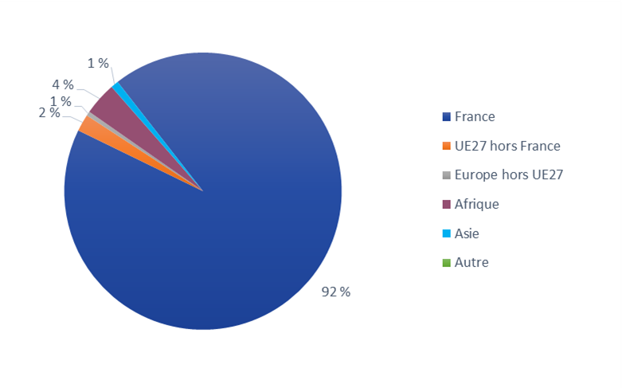

Champ : France.
Lecture : 92 % des personnes victimes d’escroqueries en 2021 ont une nationalité française.
Source : SSMSI, base des victimes de crimes et délits enregistrés par la police et la gendarmerie.

France | UE27 hors France | Europe hors UE27 | Afrique | Asie | Autre
92% | 2% | 1% | 4% | 1% | 0%

fig12
12. Nationalité des personnes mises en cause pour escroqueries en 2021

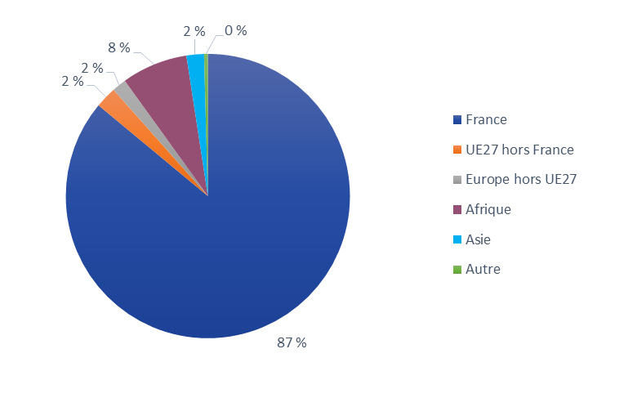

Champ : France.
Lecture : 87 % des personnes mises en cause par la police ou la gendarmerie en 2021 pour des escroqueries sont de nationalité française.
Source : SSMSI, base des mis en cause pour crimes ou délits enregistrés par la police et la gendarmerie.

France | UE27 hors France | Europe hors UE27 | Afrique | Asie | Autre
87% | 2% | 2% | 8% | 2% | 0%

